casos y pruebas
Id | Tipo | Nombre | Objetivo | Precondiciones | Datos de entrada | Nro | Paso | Resultado esperado | Resultado Obtenido | Prioridad | Estado del CP | Evidencia
caso 1 | Positivo | login con usuario registrado | confirmar que el ususario pueda ingresar correctamente con sus datos de login |  |  | 1 | ingresar a la url:https://parabank.parasoft.com/parabank/index.htm | entrar al sistema con los datos dados | mensaje"Welcome javi tita" | Alta | Paso | 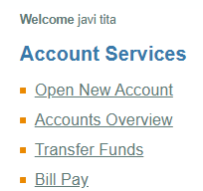
 |  |  |  |  | user:javitita | 2 | buscar el apartado customer login |  | login exitoso
 |  |  |  | usuario registrado |  | 3 | introducir los datos de ingreso
 |  |  |  |  | pass:12345 | 4 | click boton de login

caso 2 |  | creacion de cuenta bancaria | confirmar que el sistema permita la creacion de nuevas cuentas bancarias desde el panel de usuario | usuario registrado | user:javitita pass:12345 | 1 | ingresar a la url:https://parabank.parasoft.com/parabank/openaccount.htm | generar la creacion de una nueva cuenta bancaria | cuenta bancaria creada exitosamente con su numero correspondiente | Alta | Paso | 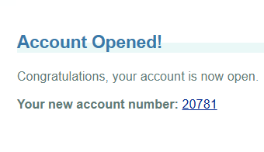
 |  |  |  |  |  | 2 | click en el boton"open new account"
 | positivo |  |  |  |  | 3 | elegir la opcion"checking"
 |  |  |  |  |  | 4 | elegir la cuenta de fondos
 |  |  |  |  |  | 5 | click en boton"open new account"

caso 3 | positivo | transferencia entre cuentas | confirmar que se pueden transferir fondos entre cuentas |  |  | 1 | ingresar a la url:https://parabank.parasoft.com/parabank/transfer.htm | transferir fondos entre diferentes cuentas | transferencia completada entre las cuentas bancarias | Alta |  Paso
 |  |  |  |  |  | 2 | click en el boton"transfer funds"
 |  |  |  |  |  | 3 | escribir el importe a transferir en el textbox"amount"
 |  |  |  | usuario registrado | user:javitita | 4 | elegir la cuenta de fondos y destino
 |  |  |  |  | pass:12345 | 5 | click en transfer
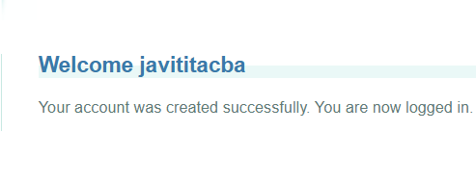
caso 4 |  | registro de nuevo usuario | confirmar que se puede crear una nueva cuenta de usuario |  | nombre: javier user:javititacba | 1 | ingresar a la url:https://parabank.parasoft.com/parabank/register.htm | cuenta creada con éxito | registro completado de usuario con mensaje "Your account was created successfully. You are now logged in" | Alta | Paso
 |  |  |  |  | apellido:tita pass:12345 | 2 | completar los campos de registro con la informacion dada
 |  |  |  |  | direccion:rosales | 3 | escribir el usuario y contraseña que se van a utilizar
 |  |  |  |  | ciudad:cordoba | 4 | click boton register
 | positivo |  |  |  | provincia:cordoba | 5
 |  |  |  |  | cp:5006
 |  |  |  |  | tel:1234567890
 |  |  |  |  | ssn:1234567890
caso 5 |  | contacto con soporte | confirmar que se puede enviar un mensaje de contacto |  | nombre:javier tita | 1 | ingresar a la url:https://parabank.parasoft.com/parabank/contact.htm | mensaje a atencion al cliente enviado | mensaje enviado correctamente | Alta | Paso | 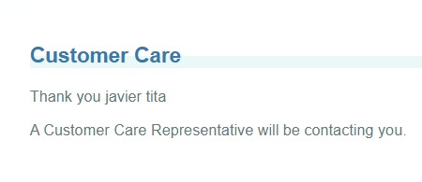
 |  |  |  |  | mail:javi@yahoomail.com | 2 | completar los campos solicitados con los datos dados anteriormente
 | positivo |  |  |  | tel:1234567890 | 3 | escribir el mensaje
 |  |  |  |  | mensaje:hola | 4 | click en el boton "send to costumer care"
 |  |  |  |  |  | 5
 |  |  |  |  |  | 6

caso 6 |  | login con usuario no registrado | intentar entrar al sistema con usuario no registrado | usuario no registrado |  | 1 | ingresar a la url:https://parabank.parasoft.com/parabank/login.htm | error al entrar al sistema por credenciales invalidas | mensaje de error del sistema con la leyenda " el usuario y el password no puedieron ser verificados" | Alta | Paso | 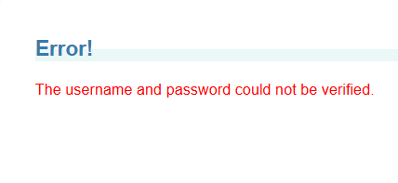
 |  |  |  |  | user:javicho | 2 | ingresar el usuario y contraseña dados anteriormente
 |  |  |  |  | pass:12345 | 3 | click en boton"log in"
 | negativo |  |  |  |  | 4
 |  |  |  |  |  | 5

caso 7 |  | crear nueva cuenta con campos de registro vacios | intentar registrar una nueva cuenta de usuario dejando vacio el campo zip code | usuario no registrado | name: javier user:javititacba | 1 | ingresar a la url:https://parabank.parasoft.com/parabank/register.htm | mensaje de error avisando la falta de datos en el campo zip code | mensaje de error con la leyenda"zip code is required" | Alta | Paso | 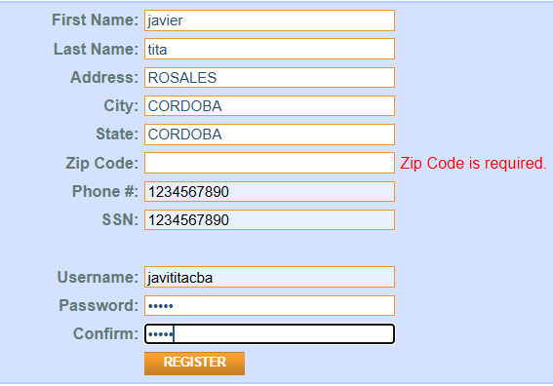
 |  |  |  |  | last name:tita pass:12345 | 2 | llenar los campos de registro
 | negativo |  |  |  | adress:rosales | 3 | llenar el campor de registro llamado zip code con la palabra dasda
 |  |  |  |  | city:cordoba | 4 | click en el enlace register
 |  |  |  |  | state:cordoba | 5
 |  |  |  |  | zip code:
 |  |  |  |  | tel:1234567890
 |  |  |  |  | ssn:1234567890
caso 8 |  | crear cuenta con datos invalidos | intentar registrar una nueva cuenta de usuario escribiendo la palabra dasda donde va el numero de telefono | usuario no registrado | name: javier user:jao |  |  | mensaje de error advirtiendo que los datos ingresados no corresponden a un numero telefonico | mensaje de cuenta creada con éxito | Alta | Fallo | 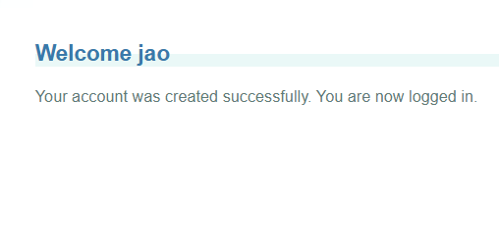
 | negativo |  |  |  | last name:tita pass:12345 | 1 | ingresar la url:https://parabank.parasoft.com/parabank/register.htm
 |  |  |  |  | adress:rosales | 2 | llenar los campos de registro con la informacion dada
 |  |  |  |  | city:cordoba | 3 | en el campo phone escribir la palabra dasda
 |  |  |  |  | state:cordoba | 4 | terminar de completar el registro con los demas datos
 |  |  |  |  | zip code:5006 | 5 | click en el enlace register
 |  |  |  |  | tel:dasda
 |  |  |  |  | ssn:1234567890
caso 9 |  | registro de usuario nuevo con datos invalidos | interntar registrar una nueva cuenta de usuario escribiendo la palabra dasda donde va el numero de ssn | usuario no registrado | name: javier user:jao | 1 | ingresar la url:https://parabank.parasoft.com/parabank/register.htm | mensaje de error advirtiendo que los datos ingresados no corresponden a un numero de ssn | mensaje de cuenta creada con éxito | Alta | Fallo
 |  |  |  |  | last name:tita pass:12345 | 2 | llenar los campos de registro con la informacion dada
 |  |  |  |  | adress:rosales | 3 | en el campo ssn escribir la palabra dasda
 | negativo |  |  |  | city:cordoba | 4 | terminar de completar el registro con los demas datos
 |  |  |  |  | state:cordoba | 5 | click en el enlace register
 |  |  |  |  | zip code:5006
 |  |  |  |  | tel:1234567890
 |  |  |  |  | ssn:dasda
caso 10 |  | pedir informacion de login sin ningun usuario registrado | intentar pedir informacion de login con informacion de usuario incorrecta | usuario no registrado | First Name:dd | 1 | ingresar a la url:https://parabank.parasoft.com/parabank/lookup.htm | mensaje de error advirtiendo que no hay informacion sobre ese cliente | mensaje de error"The customer information provided could not be found" | Alta | Paso | 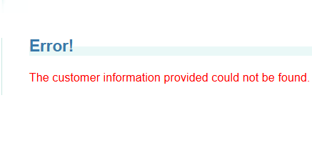
 | negativo |  |  |  | Last Name:dd | 2 | click en el boton "forgot login info?"
 |  |  |  |  | Address:dd | 3 | llenar los campos requeridos con las letras dd
 |  |  |  |  | City:dd | 4 | click en el enlace find my login info
 |  |  |  |  | State:dd | 5
 |  |  |  |  | Zip Code:dd
 |  |  |  |  | ssn:dd

